Накладная-№3
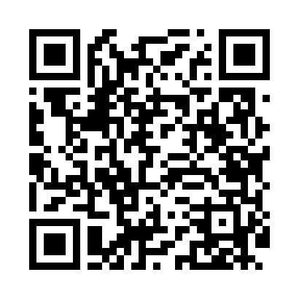
Номер товарно-транспортной накладной: |  |  | Торговый представитель: Kamol aka
Поставщик: Toshkent falcon fly 2 |  |  | Телефон торгового представителя: +998979626299
Дата отгрузки: 08.10.2025 |  |  | Контрагент: Dona zakass
Дата консигнации: |  |  | Адрес:
Доставщик: |  |  | Телефон:
Телефон доставщика:
Время заказа: 08.10.2025 11:35:17
№ | Штрих-код | Название товаров (работ,услуг) | Количество | Количество в кейсе | Цена | Сумма
 |  |  | 7 |  |  | 14.7
1 | 6925956387415 | Қоғоз сочиқ учун органайзер 8741 DB-14-87 | 6 | 6 шт. | 1.70 | 10.20
2 | 6805019698705 | Коврики напольные для ванной комнаты 45*75 DB -98-70 | 1 | 1 шт. | 4.50 | 4.50
Итого: 14.7$|->UZS: 183,750.00

